测试报告总览
SCRM内贸项目测试环境UI自动化测试报告
 | 测试版本 | V2.1.10.11 | 运行环境 | 内贸项目测试环境
 | 测试工具 | Python3.7.0 | 编写用例人员 | ['后超']
 | 开始时间 | 2019-03-12 17:50:01 | 结束时间 | 2019-03-12 17:51:04
 | 总用例数 | 6 | 成功数 | 4
 | 失败数 | 1 | 错误数 | 1
 | 用例最短耗时 | 11.126s | 用例最长耗时 | 15.648s

SCRM简报统计图

测试报告详情
# | 用例级别 | 模块 | 用例名称 | 测试地址 | 场景 | 状态 | 预期结果 | 异常原因（实际结果） | 用例执行时间 | 截图 | 负责人 | 用例完成时间
1 | 低 | TestLogin | test_accountError | https://www.scrm365.cn/#/account/login | 验证错误的用户名进行登录: 1、用户名输入框输入:{15928564314999}; 2、密码输入框输入:{Li123456}; 3、点击【登录】。 | 成功 | 账号未注册 | 账号未注册 | 15.5110s | ....... | 后超 | 2019-03-12 17:50:01
2 | 低 | TestLogin | test_accountNull | https://www.scrm365.cn/#/account/login | 验证用户名为空格登录: 1、用户名输入框输入:{ }; 2、密码输入框输入:{Li123456}; 3、点击【登录】。 | 成功 | 请输入账号 | 请输入账号 | 12.0620s | ....... | 后超 | 2019-03-12 17:50:14
3 | 低 | TestLogin | test_passwordEnglish | https://www.scrm365.cn/#/account/login | 验证密码为全英文字节登录: 1、用户名输入框输入:{15928564313}; 2、密码输入框输入:{AAVDVDVD23325GDFGDFG~!@#$%^&*()_}; 3、点击【登录】。 | 成功 | 密码错误请重新输入 | 密码错误请重新输入 | 11.3990s | ....... | 后超 | 2019-03-12 17:50:26
4 | 低 | TestLogin | test_passwordError | https://www.scrm365.cn/#/account/login | 验证错误的密码登录: 1、用户名输入框输入:{15928564313}; 2、密码输入框输入:{Li1234564444}; 3、点击【登录】。 | 成功 | 密码错误请重新输入 | 密码错误请重新输入 | 11.1860s | ....... | 后超 | 2019-03-12 17:50:37
5 | 低 | TestLogin | test_passwordNull | https://www.scrm365.cn/#/account/login | 验证密码为空格登录: 1、用户名输入框输入:{15928564313}; 2、密码输入框输入:{ }; 3、点击【登录】。 | 成功 | 请输入密码 | 请输入密码 | 11.1260s | ....... | 后超 | 2019-03-12 17:50:48
6 | 低 | TestLogin | test_success | https://www.scrm365.cn/#/account/login | 验证账号密码正确: 1、用户名输入框输入:{15928564313}; 2、密码输入框输入:{Li123456}; 3、选择公司:{草草后}; 4、点击【登录】。 | 失败 | 密码错误请重新输入 | "超超" != "密码错误请重新输入" | 15.6480s | 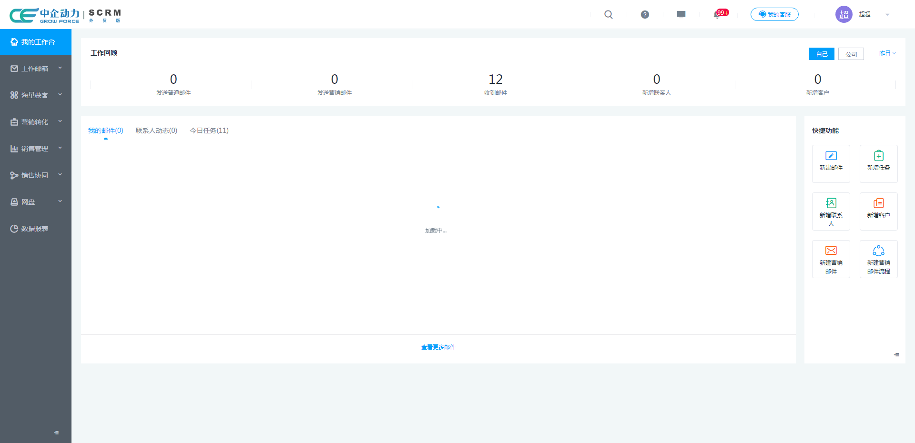 | 后超 | 2019-03-12 17:51:04

